UBR
Reporte de avances de metas 2021
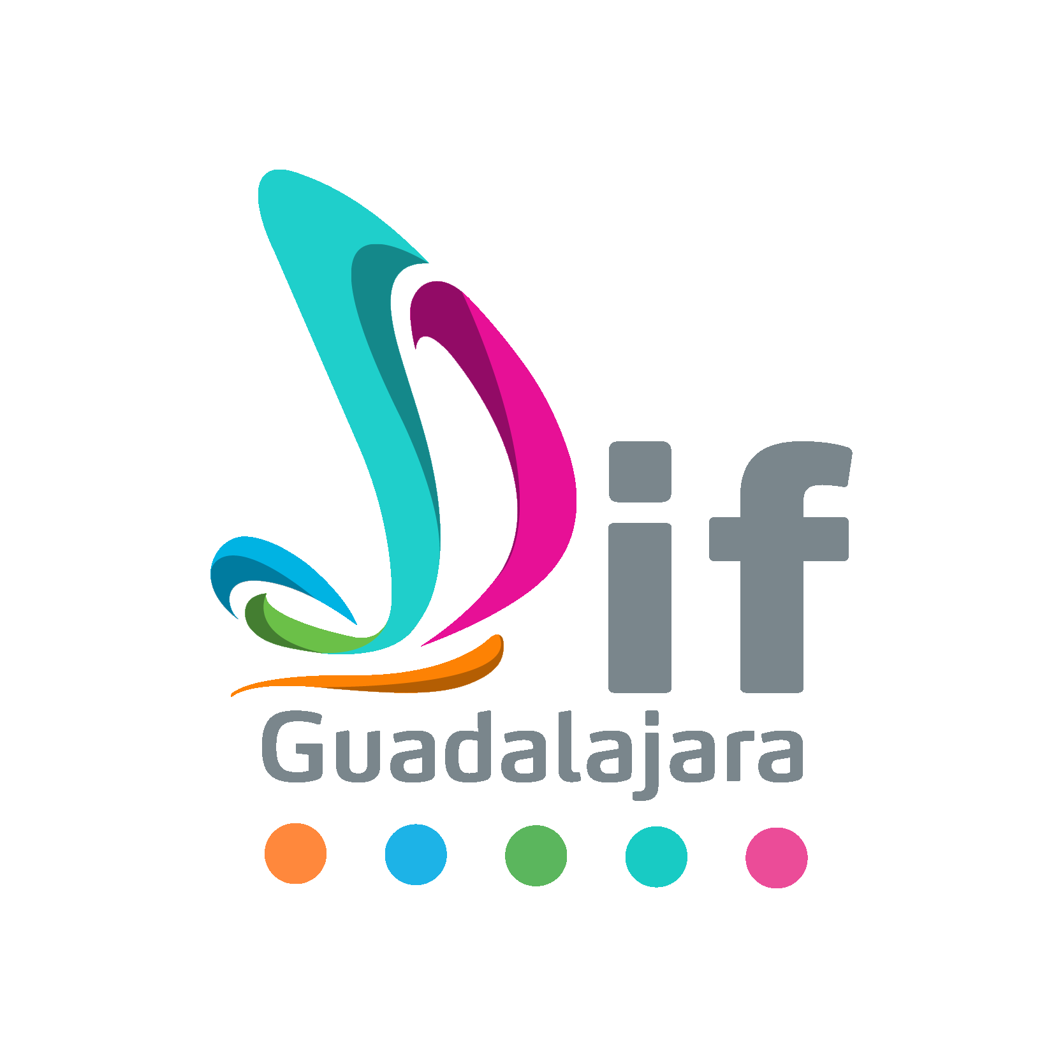
Programas/Inclusión/Centro de Atención Integral para Personas con Discapacidad
COORDINACIÓN, DIRECCIÓN Y DEPARTAMENTO RESPONSABLE |  |  |  | COLOR METAS | SERVICIOS
Unidades Básicas de Rehabilitación
NOMBRE DEL PROGRAMA |  |  |  |  |  |  |  |  |  |  |  |  |  |  |  |  | 2934
Inclusión
NOMBRE DE LA MIR
Componentes/Actividades | Indicadores | Unidad de medida | Medio de verificación | Línea de base 2020 | Metas 2021 |  | Meta anual
 |  |  |  |  | Descripción de meta | Meta |  | Avance Septiembre |  |  |  |  |  |  |  |  | ACUMULADO ANUAL | Observaciones

 |  |  |  |  |  |  | Resultados
 |  |  |  |  |  |  |  | NAS | NOS | AM | AH | MUJ | HOM | AMM | AMH | Acumulado
 |  |  |  |  |  |  | Realizada | 0 | 0 | 0 | 0 | 0 | 0 | 21 | 12 | 33 | 710
 |  |  |  |  |  |  | Realizada | 9 | 22 | 2 | 4 | 18 | 9 | 18 | 9 | 91 | 907
 |  |  |  |  |  |  | Realizada | 7 | 7 | 4 | 5 | 65 | 41 | 67 | 43 | 239 | 3011
 |  |  |  |  |  |  | Realizada | 0 | 0 | 0 | 0 | 0 | 0 | 11 | 18 | 29 | 168
 |  |  |  |  |  |  | Realizada | 0 | 0 | 0 | 0 | 0 | 1 | 0 | 0 | 1 | 257
 |  |  |  |  |  |  | Realizada | 17 | 11 | 15 | 16 | 237 | 191 | 240 | 381 | 1108 | 4371
 |  |  |  |  |  |  | Realizada | 5 | 4 | 2 | 1 | 32 | 23 | 31 | 24 | 122 | 2503
 |  |  |  |  |  |  | Realizada |  |  |  |  |  |  |  |  | 0 | 677
 |  |  |  |  |  |  | Realizada | 23 | 61 | 3 | 0 | 0 | 0 | 0 | 0 | 87 | 618
 |  |  |  |  |  |  | Realizada | 0 | 2 | 0 | 0 | 0 | 2 | 0 | 8 | 12 | 28
 |  |  |  |  |  |  | Realizada | 3 | 4 | 1 | 2 | 15 | 15 | 16 | 10 | 66 | 450
 |  |  |  |  |  |  | Realizada |  |  |  |  |  |  |  |  | 0 | 83
 |  |  |  |  |  |  | Realizada |  |  |  |  |  |  |  |  | 0 | 80
 |  |  |  |  |  |  | Realizada |  |  |  |  |  |  |  |  | 0 | 0

Nombre y firma del responsable del programa |  |  |  | Nombre y firma del enlace de planeación

